关系图
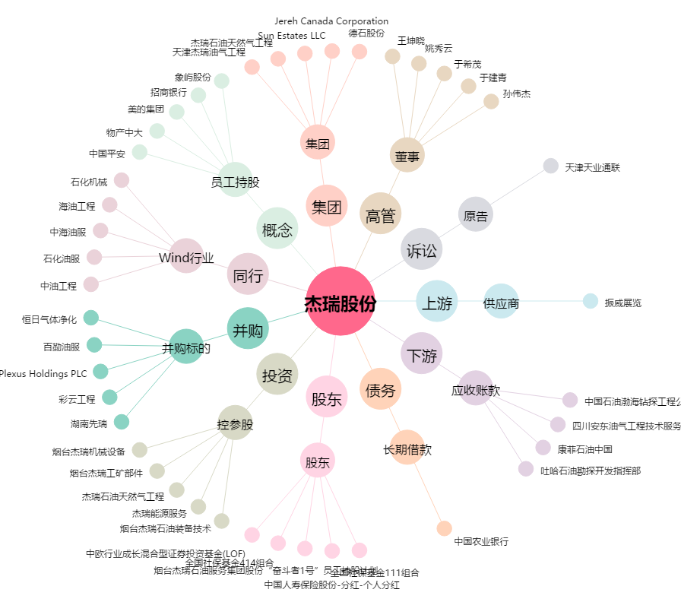
杰瑞股份[002353.SZ] - 关系概览图

